Empresas


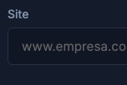
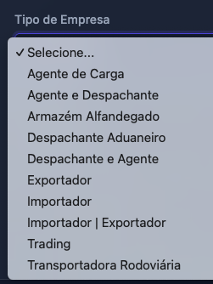
Nome da Empresa | CNPJ | Tipo de Empresa | Estado | Cidade | Segmento | Site

Contatos
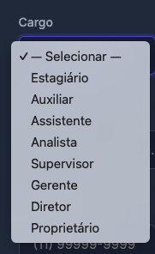
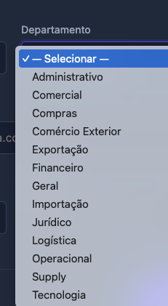
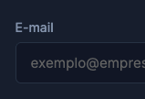



Nome do Contato | Cargo | Departamento | E-mail | Whatsapp | Linkedin

Produtos DATI
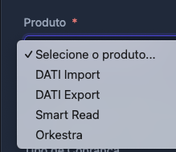
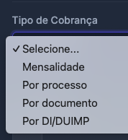
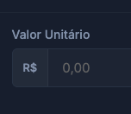
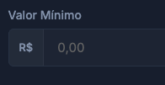
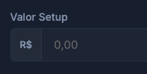



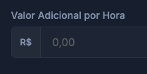
Produto DATI | Tipo de Cobrança | Valor Unitário | Valor Mínimo | Cobrança de Setup | Valor de Setup | Quantidade de Usuários | Valor por Usuário Adicional | Total Horas Mensais - Help Desk | Valor Adicional por Hora - Help Desk

